別紙
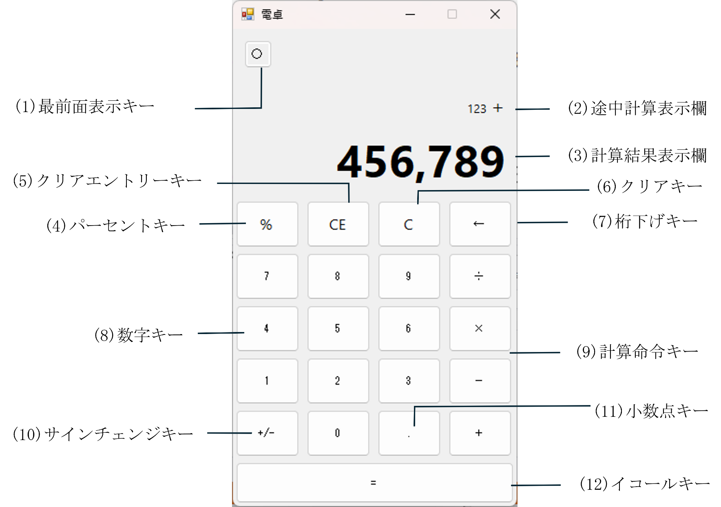
■電卓画面レイアウト

